美国单
执行订单
 | 生产工厂 |  |  |  |  | 下单日期 | 2024.1.29
 | 工厂交期 | 见下详细 |  |  |  | 客订单号 | CD8327969/A656104
 | 货物名称 | Simply stripe Tee |  |  |  | 我司编号 | FT01031美国单
 | 款式描述 | 女士圆领中袖 |  |  |  | 修改日期 | 2024-03-07
 | 面料名称 | 大身+后领压条：57% 棉38% 人棉 5% 氨纶汗布， 220GSM |  |  |  | 修改内容 | 辅料信息 |  |  |  |  | 主标
 |  |  |  |  |  | 业务人员 |  |  |  |  |  | HEAT 268 有尺码 | HEAT114 logo
 | A | 花型描述 | 尺码 | PO#172836 | PO#172988 |  |  |  | 合计 | UPC | COLOR
 |  |  |  | KPO#1739197 | KPO#1739195 |  |  |  |  |  |  | 灰色 Grey 9c | 黑色
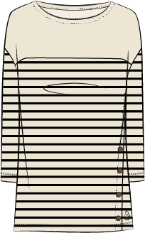
 |  | 黑米条子/Black Stripe M00263-01 | XS | 36 | 9 |  |  |  | 45 | 198110226318 | BLACK STRIPE | 51 | 1718
 |  |  | S | 143 | 38 |  |  |  | 181 | 198110226325 |  | 206
 |  |  | M | 286 | 76 |  |  |  | 362 | 198110226332 |  | 413
 |  |  | L | 310 | 82 |  |  |  | 392 | 198110226349 |  | 447
 |  |  | XL | 179 | 47 |  |  |  | 226 | 198110226356 |  | 258
 |  |  | 1X | 120 | 31 |  |  |  | 151 | 198110226363 |  | 172
 |  |  | 2X | 72 | 18 |  |  |  | 90 | 198110226370 |  | 103
 |  |  | 3X | 48 | 12 |  |  |  | 60 | 198110226387 |  | 68
 |  | 合计数量 |  | 1194 | 313 | 0 | 0 | 0 | 1507
 |  |  |  | 美国单 | 美国单
 |  |  |  | KML | KML
 |  | 配比 |  | 独码 | 独码
 | CC278 | 交期 |  | 海运5/7 | 海运5/7
 | B | 花型描述 | 尺码 | PO#172836 | PO#172988 |  |  |  | 合计 | UPC | COLOR
 |  |  |  | KPO#1739197 | KPO#1739195 |  |  |  |  |  |  | 灰色 Grey 9c | 暖咖色
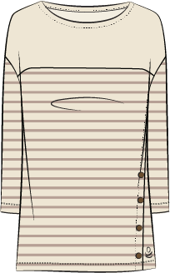
 |  | 咖米条子/Taupe Stripe M00263-02 | XS | 44 | 11 |  |  |  | 55 | 198110226479 | OATMEAL STRIPE | 63 | 2090
 |  |  | S | 174 | 46 |  |  |  | 220 | 198110226486 |  | 251
 |  |  | M | 348 | 92 |  |  |  | 440 | 198110226493 |  | 502
 |  |  | L | 377 | 100 |  |  |  | 477 | 198110226509 |  | 544
 |  |  | XL | 218 | 57 |  |  |  | 275 | 198110226516 |  | 314
 |  |  | 1X | 145 | 38 |  |  |  | 183 | 198110226523 |  | 209
 |  |  | 2X | 87 | 23 |  |  |  | 110 | 198110226530 |  | 125
 |  |  | 3X | 58 | 15 |  |  |  | 73 | 198110226547 |  | 83
 |  | 合计数量 |  | 1451 | 382 | 0 | 0 | 0 | 1833
 |  |  |  | 美国单 | 美国单
 |  |  |  | KML | KML
 |  | 配比 |  | 独码 | 独码
 | CC 203 | 交期 |  | 海运5/7 | 海运5/7
 | C | 花型描述 | 尺码 | PO#172836 | PO#172988 |  |  |  | 合计 | UPC | COLOR
 |  |  |  | KPO#1739197 | KPO#1739195 |  |  |  |  |  |  | 灰色 Grey 9c | 蓝色
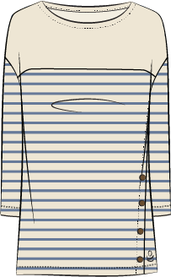
 |  | 蓝米条子/Blue Stripe M00263-03 | XS | 41 | 10 |  |  |  | 51 | 198110226233 | CHAMBRAY STRIPE | 58 | 1940
 |  |  | S | 162 | 42 |  |  |  | 204 | 198110226240 |  | 233
 |  |  | M | 324 | 85 |  |  |  | 409 | 198110226257 |  | 466
 |  |  | L | 350 | 93 |  |  |  | 443 | 198110226264 |  | 505
 |  |  | XL | 202 | 53 |  |  |  | 255 | 198110226271 |  | 291
 |  |  | 1X | 135 | 35 |  |  |  | 170 | 198110226288 |  | 194
 |  |  | 2X | 81 | 21 |  |  |  | 102 | 198110226295 |  | 116
 |  |  | 3X | 54 | 14 |  |  |  | 68 | 198110226301 |  | 78
 |  | 合计数量 |  | 1349 | 353 | 0 | 0 | 0 | 1702
 |  |  |  | 美国单 | 美国单
 |  |  |  | KML | KML
 |  | 配比 |  | 独码 | 独码
 | CC 486 | 交期 |  | 海运5/7 | 海运5/7
 | D | 花型描述 | 尺码 | PO#172836 | PO#172988 |  |  |  | 合计 | UPC | COLOR
 |  |  |  | KPO#1739197 | KPO#1739195 |  |  |  |  |  |  | 灰色 Grey 9c | 绿色
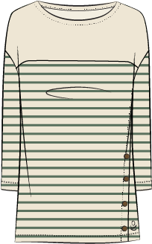
 |  | 绿米条子/Green Stripe M00263-04 | XS | 36 | 9 |  |  |  | 45 | 198110226394 | GREEN STRIPE | 51 | 1718
 |  |  | S | 143 | 38 |  |  |  | 181 | 198110226400 |  | 206
 |  |  | M | 286 | 76 |  |  |  | 362 | 198110226417 |  | 413
 |  |  | L | 310 | 82 |  |  |  | 392 | 198110226424 |  | 447
 |  |  | XL | 179 | 47 |  |  |  | 226 | 198110226431 |  | 258
 |  |  | 1X | 120 | 31 |  |  |  | 151 | 198110226448 |  | 172
 |  |  | 2X | 72 | 18 |  |  |  | 90 | 198110226455 |  | 103
 |  |  | 3X | 48 | 12 |  |  |  | 60 | 198110226462 |  | 68
 |  | 合计数量 |  | 1194 | 313 | 0 | 0 | 0 | 1507
 |  |  |  | 美国单 | 美国单
 |  |  |  | KML | KML
 |  | 配比 |  | 独码 | 独码
 |  | 交期 |  | 海运5/7 | 海运5/7
 | CC 325 |  |  | 5188 | 1361
 |  |  |  |  |  |  |  |  | 6549
 | 辅料 花型 | 位置 |  |  | 用处和说明
1 | 线 |  |  |  | 面线为涤纶线，拷边和绷缝底线用尼龙线
2 | 针距 | 全身面线和里线 |  |  | 一寸12针，正负1针
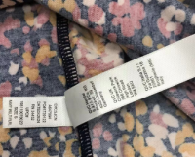
3 | 特殊裁剪要求 |  |  |  | A/B/C/D： 袖子左右对称，斜门襟处对条子
4 | 线色 | 大身 |  |  | A/B/C/D: 配面料上的米白色
5 | 领子内贴边+前后月克 | 领圈内/前后月克 |  |  | 面料：米白色，素色
6 | 袖子+前后身下半部分 |  |  |  | 面料：条子面料
7 | 主标H268（有尺码） | 后领缝下1",左右居中 |  |  | A /B/C/D：全部灰色
8 | LOGO标 | 穿起计左侧下摆 |  |  | 位置按尺寸表，A 黑色，D 暖咖色，C 蓝色，D绿色
9 | 纽扣 BTN454 | 40L，亮面 |  |  | A 黑色花纹纽扣，B/C/D : 棕色花纹纽扣
10 | 洗标 | 穿着者左侧缝 |  |  | 穿着者左侧缝，下摆边以上4"
11 | 跟踪标 | 穿着者左侧缝 |  |  | 穿着者左侧缝，下摆边以上4"，放在洗标下面
12 | 防潮纸 | 一件一张防潮纸 |  |  | 放置位置见包装步骤图
13 | 包装要求 | 独色独码包装，放防潮纸 |  |  | 折叠包装，包装方法另见包装步骤图，要求包装成品尺寸为11"x12".
14 | 胶袋 | 2.5丝 |  |  | 尺寸待更新,自封口胶袋（警告语印正反两面）
15 | 胶袋贴纸 | 胶袋右下角 |  |  | 贴纸贴在距侧边和底边都是2"的位置
16 | 条形码箱贴 | 纸箱侧面 |  |  | 条形码贴纸贴在纸箱一个侧面的上下左右正中央的位置
17 | 纸箱尺寸 | 最大不能超24"X18"X11.5" |  |  | 一箱的重量不能超18kg，纸箱上下放天地板（天地板为纸箱的3/4大小）
18 | 备注 |  |  |  | 这2个PO 都要进仓的，纸箱都要贴条形码贴纸。不需要短码数字贴纸。

 | 制 单 日 期： |  |  |  | 制 单 ：刘艳丽

